全景 (見本)
見本
補助対象設備を設置する住宅の全景
申請者 | 和歌山 太郎
設置場所の住所 | 和歌山県和歌山市小松原通一丁目１番地
写真（施工前）
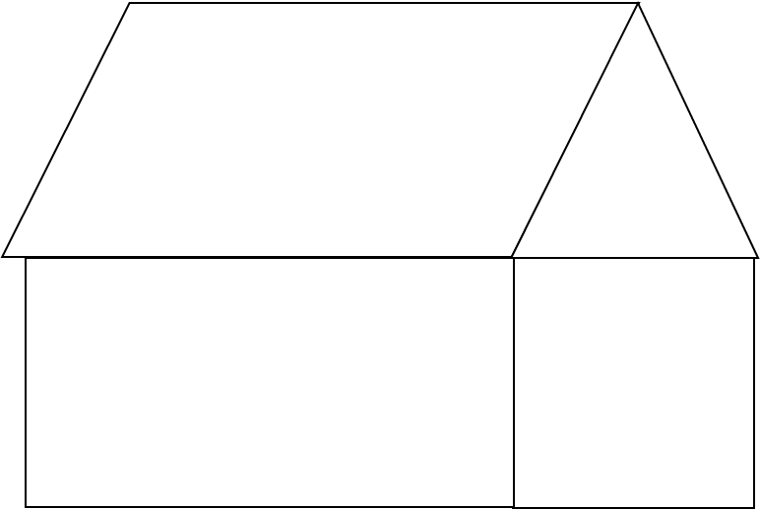

写真（施工後）

留意事項
①カラー写真を提出してください。
②住宅の正面（玄関位置）から撮影してください。
③交付申請時は施工前のみ、実績報告時は施工前後両方の写真を提出してください。
④施工前後で同じ角度から撮影してください。
⑤鮮明でない場合、再度撮影を依頼する場合があります。
⑥設置場所が2カ所以上ある場合など、必要に応じて用紙を追加してください。

パネル (見本)
見本
太陽光パネル施工前後の写真
申請者 | 和歌山 太郎
設置個所 | 南面屋根
パネル型番 | ○○○○ | パネル枚数 | 6
写真（施工前）

写真（施工後）

留意事項
①カラー写真を提出してください。
②交付申請時は施工前のみ、実績報告時は施工前後両方の写真を提出してください。
③施工前後で同じ角度から撮影してください。
④施工後の写真はパネルの枚数がわかるように撮影してください。
※一枚の写真に納まらない場合は、目印を置いて複数枚に分けて撮影すること。
⑤鮮明でない場合、再度撮影を依頼することがあります。
⑥設置面が2カ所以上ある場合など、必要に応じて用紙を追加してください。

パワコン (見本)
見本
パワーコンディショナー施工前後の写真
申請者 | 和歌山 太郎
設置個所 | 南側壁面
パワーコンディショナー型番 | ○○○○
写真（施工前）

写真（施工後）

留意事項
①カラー写真を提出してください。
②交付申請時は施工前のみ、実績報告時は施工前後両方の写真を提出してください。
③施工前後で同じ角度から撮影してください。
④鮮明でない場合、再度撮影を依頼する場合があります。
⑤設置場所が2カ所以上ある場合など、必要に応じて用紙を追加してください。

蓄電池 (見本)
見本
蓄電池施工前後の写真
申請者 | 和歌山 太郎
設置個所 | 南側壁面
蓄電池型番 | ○○○○
写真（施工前）

写真（施工後）

留意事項
①カラー写真を提出してください。
②交付申請時は施工前のみ、実績報告時は施工前後両方の写真を提出してください。
③施工前後で同じ角度から撮影してください。
④鮮明でない場合、再度撮影を依頼する場合があります。
⑤設置場所が2カ所以上ある場合など、必要に応じて用紙を追加してください。

